Sheet1
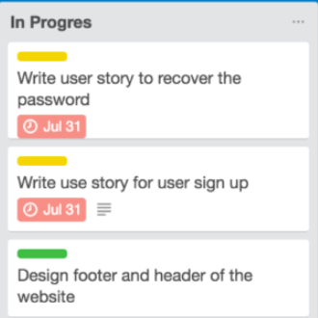
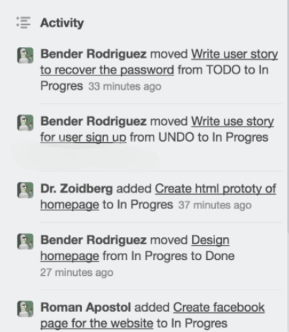
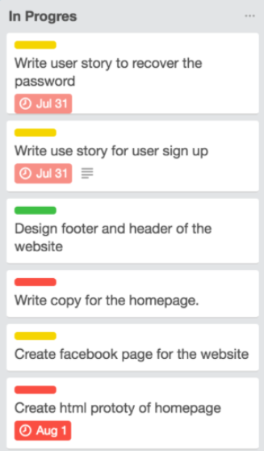
Defect ID | Summary | Component | Severity | Priority | Environment (OS, browser) | Description | Steps to Reproduce | Expected Result | Actual Result | Notes, additional comments | Attachments
1 | Некорректно написаное слово | Слово | Trivial | low | Browser | Некоректное написаное слово Stickkers | Убрать вторую букву k из слова Stikkers для приведения бага в нормальную форму | Stickers | Stikkers | Некорректное слово находится в правой части странице, в разделе меню, третьим по счету от словосочетания Change Background
2 | Дублирующиеся автар | Аватар профиля | Trivial | low | Browser | Дублирующиеся отображение аватара профиля пользователя | Исправить код, который дублирует аватар | Один аватар профиля | Два аватара профиля | Ошибка находится в правой части страницы, сразу под разделом "Menu"
3 | Неверное отображение значка "Filter cards" | Значок определяющий значение "Filter Cards" | minor | low | Browser | Значок отображается несколько левее чем остальные значки в заданом месте | Исправить в коде отступ по пикселям для данного значка | Все значки находятся на одном уровне | Значок находится левее заданного места | Ошибка находится в правой части страницы в разделе "Menu", после функции "Change Background"
4 | Неверный шрифт словосочетания "Filter Cards" | Шрифт | minor | low | Browser | Шрифт текста отображается без выделения жирным | Исправить в коде отображение текста с обычного шрифта на жирный | Текст отображается ширным шрифтом | Текст отображается обычным шрифтом | 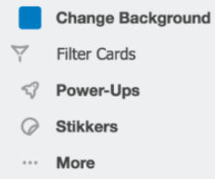 Ошибка находится в правой части страницы в разделе "Menu", после функции "Change Background"
5 | Нет отображения времени отправки сообщения | Отображение времени | minor | low | Browser | Отсутвует отображения времени сообщения | Исправить ошибку в коде следствии которой в одном из сообщений не отобразилось время отправки сообщения | Отображение времени отправки сообщения | Нет отображения времени отправки сообщения | Ошибка находится в правой нижней части, где находятся все отправленные сообщение | 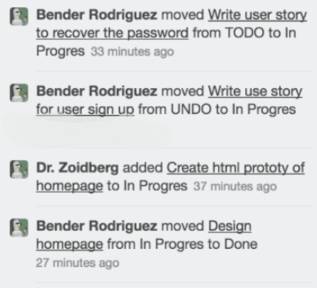
6 | Лишние элементы в таблице | Таблица "DONE" | minor | low | Browser | В таблице "Done" пристсвуют иконки для определения времени выполнения заказа, а также в дублированом виде | Убрать в коде отображение иконок в таблице "Done" | Отсутствие иконок временного диапазона | Присутсвуют иконки временного диапазона в таблице "Done" | Ошибка находится в центральной части странице, в таблице "Done", задание "Design Color Schema"
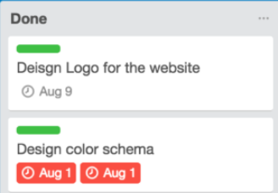
7 | Некорректно написанное слово | Слово | trivial | low | Browser | Некоректно написаное слово "Archivee" | Убрать вторую букву e из слова "Archivee" | Написанное слово "Archivee" | Написанное слово "Archive" | Ошибка находится в правой части страницы, с левой стороны от аватара пользователя
8 | Некорректное изображение выполняющиегося действия | Визуализация | minor | low | Browser | Некорректное отображения действия, которое еще выполняется "Design footer and header of the website" | Изменить в коде отображение шкалы выполнения процесса | Желтая или красная шкала задания | Шкала задания зеленная | Ошибка находится в центральной части страницы, в таблице "In Progres"
9 | Некорректно написанное слово | Слово | trivial | low | Browser | Некоректно написаное слово "In Progres" | Изменить в коде текст слова на "In Progress" | Слово "In Progress" | Слово "In Progres" | Ошибка находится в центральной части страницы, в таблице "In Progres"
10 | Некорректный отсуп от границ | Отступ | minor | low | Browser | Некорректный отсуп от полей | Исправить в коде отсуп от границ таблицы | Корректный отсуп | Отсуп некорректен | Ошибка находится в правой части страницы,в таблице "Menu" находится снизу под аватаром пользователя
11 | Некорректная нумерация сообщений по времени | Нумерация сообщений | minor | low | Browser | Отправленные сообщения отображаются некорректно исходя из времени отправки сообщений | Исправить код, который бы проверял время отправки сообщения и сортировал его | Сообщения отсортированы по времени | Сообщения высвечиваются в хаотичном порядке | Ошибка находится в правой части страницы снизу в отправленных сообщениях
12 | Некорректно написано слово | Слово | trivial | low | Browser | Некорректно написано слово "Deisgn" | Исправить в коде значение слова | Слово "Design" | Слово "Deisgn" | Ошибка находится в центральной части страницы, в таблице "Done"
13 | Разные оттенки значка ограничения времени | Значок определяющий значение "Filter Cards" | minor | low | Browser | Некорректно отображена палитра цветов ограничения по времени | Исправить код для отображения одинаковой палитры цветов значка | Все значки имеют один цвет | Цвет значков оличается | Ошибка находится в центральной части страницы , в таблице "In Progres"

